填写示范表
北京蓝天救援队外勤培训报名表 *标记为非必填项，其它均为必填项不得缺项
省份 | 北京 | 市/地区 | 北京 | 队伍名称 | 平谷队（筹）
姓名 | 卢安 | 昵称（ID） | 卢安 | 性别 | 男
职务 | 无 | 联系电话1 | 15101020081 | 联系电话2
微信账号 | 15101020081 | 联系地址 | 北京市平谷区马坊镇梨羊路5号院
身份证号码 | 610102198206303559 |  | 护照号码 | EB1751944
身份证有效期 （****年**月**日/长期） | 2029-12-28 |  | 护照有效期 （****年**月**日） | 2027-09-06
入队时间 （****年**月） | 2016-10-01 | 是否有国际驾照 | 是 | 是否参加过凤凰岭培训 | 否
是否具有相关医疗执照 | 否 | 医疗执照执照全称 |  | 医疗执照颁发机构
*语种特长一 | 英语 |  | *语种特长二
救援技术一 | 无人机 | 救援技术二 |  | *救援技术三
*救援技术四 |  | *救援技术五 |  | *救援技术六
紧急1联系人 | 韩昱 | 紧急1联系人关系 | 夫妻 | 紧急1联系方式 | 13810606399
*紧急2联系人 |  | *紧急2联系人关系 |  | *紧急2联系方式
特别重要： 测试及评选通过后，是否愿意并自费前往当地出入经检验检疫局办理《国际旅行健康证明书》和《国际旅行预防接种证书》。 |  |  |  |  | 是
救援经验 | 无
培训经验 | 无
身份证扫描件 （图片高度5cm） | 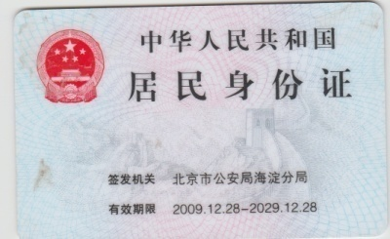 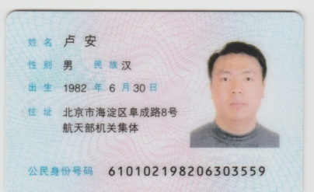
护照尾页扫描件 （图片高度5cm） | 